フォント埋め込み
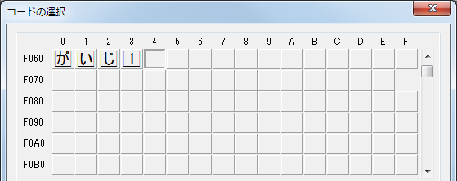
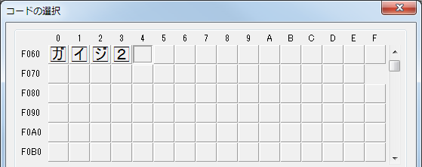
ExcelCreator for Java - PDF サンプル

 | フォント・外字の埋め込み
 | ※Adobe Reader では「文書のプロパティ」の「フォント」で
 | 埋め込みフォントの確認が可能です。

 | フォント名 | 文字列(フォント埋め込み) | 文字列(外字) | 外字ファイル
 | ＭＳ Ｐゴシック | 「Excelファイル生成ツール」ExcelCreator for Java | 
 | Arial | 「Excelファイル生成ツール」ExcelCreator for Java | 
 | Meiryo | 「Excelファイル生成ツール」ExcelCreator for Java | 

 | ~gaiji1.tte の外字設定~ |  | ~gaiji2.tte の外字設定~

